ツール概要
 | 概要
 | ・ 読み込んだデータを用いて機械学習を用いた予測を行う
 | ・ 1ロットずつデータを外し、残りのデータでモデルを作成し予測結果を比較

 | ツールの動作イメージ
d1
a1
b1
c1
d1
a1
b1
c1
d1
a1
b1
c1
d1
a1
b1
c1
d1
a1
b1
c1
d1
a1
b1
c1
予測対象項目
予測に使用する
データ項目
検査データd
受入データa
設備データb
設備データc
d1
a1
b1
c1
予測したd1

過去データから
Nロット
データを取り出す

差が小さければ
予測精度が高いモデル

予測モデル作成に使用
予測モデル
(Romdomforest、線形回帰)

d1
a1
b1
c1
d1
a1
b1
c1
d1
a1
b1
c1
d1
a1
b1
c1
d1
a1
b1
c1
d1
a1
b1
c1
d1
a1
b1
c1
d1
a1
b1
c1
d1
a1
b1
c1
d1
a1
b1
c1
d1
a1
b1
c1
d1
a1
b1
c1
機械学習モデルイメージ
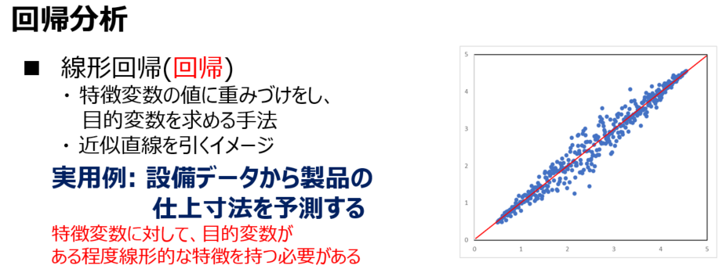
・・・
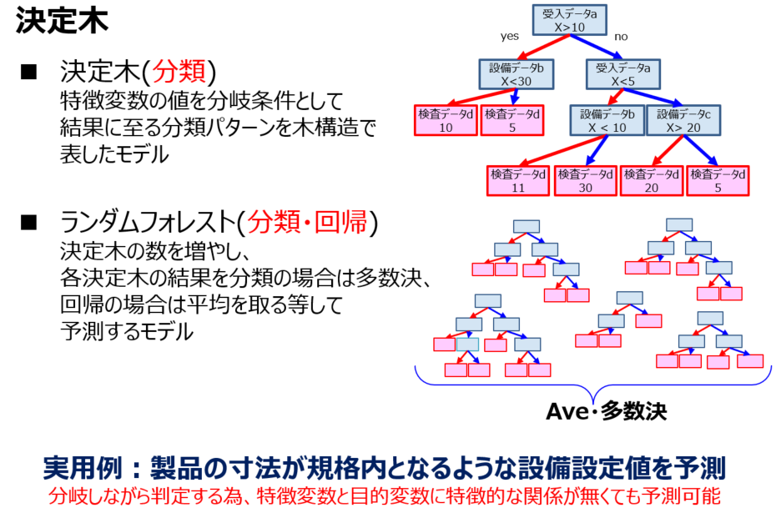

これを全ての組み合わせで行う

 | ファイル選択
 | 予測データボタンをクリック→データを入れたフォルダを選択する
 | この時フォルダ内は空に見えるが問題ないので、そのまま選択

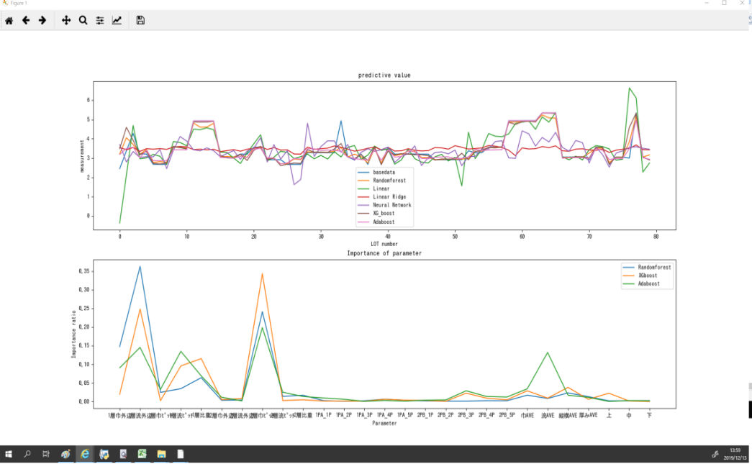

6

 | 予測開始
 | 予測ボタンを押して予測開始
 | グラフが表示されたら学習終了。（所要時間は学習データ数/2 *5秒くらい）

7

 | 結果
 | テストデータに対する予測値はresultcheck.csvというファイルが生成されるので、その中に。
 | 学習データに対する予測値はグラフに

ツール操作手順
ツール操作手順
 | １．事前準備
 |  | 読み込ませるファイルを準備
 |  | データは以下の形でご準備ください
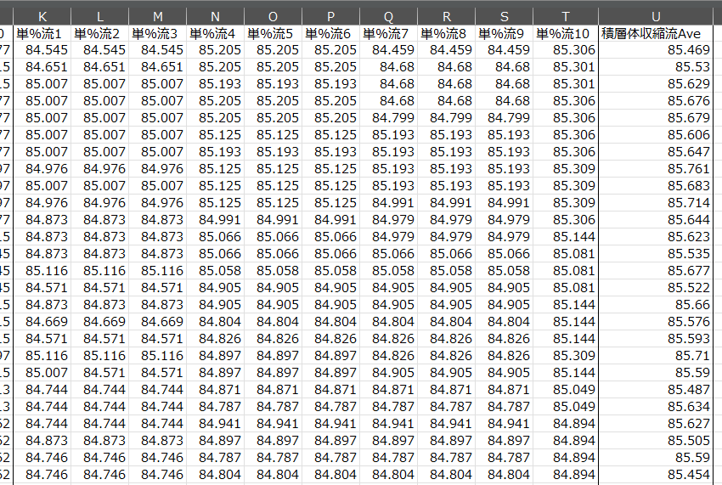
予測対象
データ
一番右側の列にしておくと良い
予測に使用するデータ
Lot1
Lot2
：
：
：
各ロットのデータは横並びに記載
項目名
１行目は自動的に項目名扱い

 | 2．ツール起動
 |  | .pyファイルをダブルクリックで起動
 |  | ※起動しない場合はご相談ください

 |  | 起動後画面
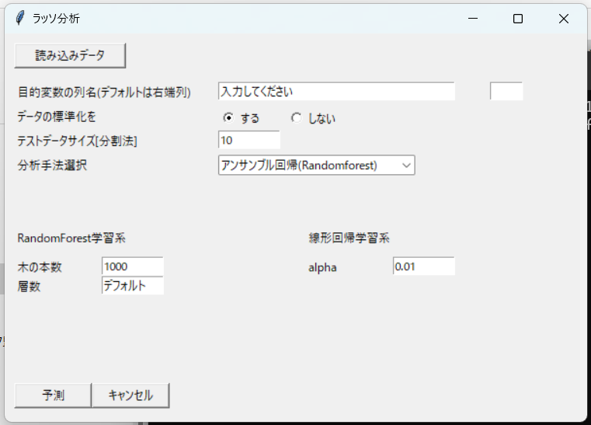
 |  |  |  | 1．事前準備で作成したファイルを読み込む（xlsx、csvが読み込み可能

 |  |  |  | どの列を予測対象データとして使用するか、項目名を記載 空欄の場合は自動的に再右列を予測対象と勝手に判断する

 |  |  |  | 標準化とは、データのスケールを揃えるイメージ、基本的に「する」で良いと思います https://qiita.com/oki_kosuke/items/02ec7bee92c85cf10ac2

 |  |  |  | ツール概要に記載の抜き取るデータのロット数を指定（推奨は1)

 |  |  |  | 使用する予測モデルをプルダウンで選択

 |  |  |  | Randomforestモデル関係の設定値 ※初期設定はデフォルト値

 |  |  |  | 線形回帰モデル関係の設定値 ※初期設定はデフォルト値

 |  |  |  | 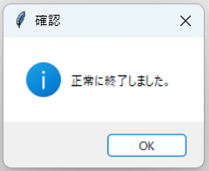 予測 → 予測開始 キャンセル → ツール終了 ※予測が正常に終了すると以下のポップアップが出る

 | 3．出力ファイル
 |  | 予測が正常に終了すると、読み込みデータと同一フォルダ内に以下ファイルが生成される
 |  | ① | 予測結果比較（予測手法名）.csv
 |  | ② | 特徴量（予測手法名）.csv

 |  | 予測結果比較（予測手法名）.csv
 |  |  | 読み込みデータの右列に予測結果を追加したデータを出力
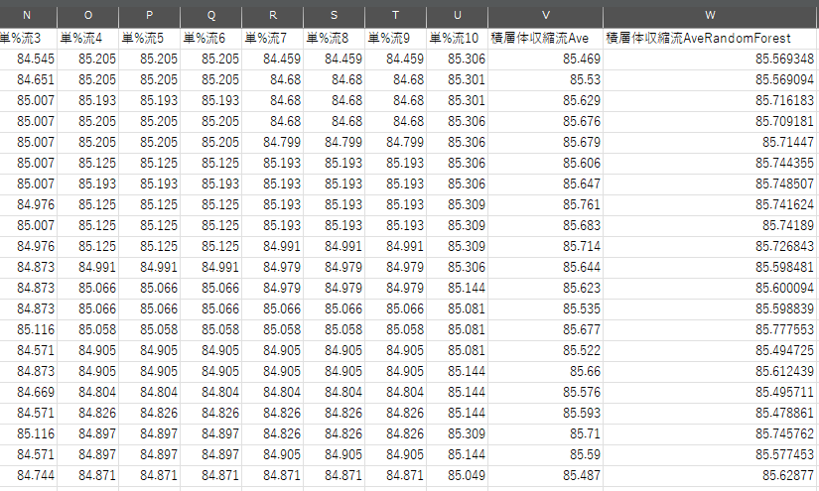
読み込みデータ
予測結果

 |  | 特徴量（予測手法名）.csv
 |  |  | 読み込みデータから一部ロットをぬきとり予測を行うという事を複数回行っている
 |  |  | それぞれを予測した際の、各特徴量を表示
項目名

2回目にモデルを作成したときの特徴量

:

7回目にモデルを作成したときの特徴量

